名入れメモ(本文)用
簡易デザイン無料作成 ヒアリングシート

 | STEP1 印刷したい文字を入力してください
 |  | ① 1行目 |  |  | 文字の大きさ

 |  | ② 2行目 |  |  | 文字の大きさ

 |  | 小さい文字や画数の多い漢字等は細部が潰れる恐れがあります。
 |  | 極端に文字数が多く、印刷範囲に収まらない場合は内容の変更をお願いする場合がございます。

 | STEP2 文字レイアウトを選択してください
 |  | 選択してください

 |  | ①のみ | 横並びに①② | 上下に①②

 | STEP3 印刷フォントを選択して下さい
 |  | 選択してください
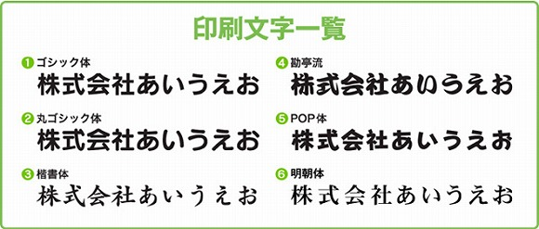

 | STEP4 ロゴマークの使用の有無を選択して下さい
 |  | 選択してください

 |  | ロゴの位置

 |  | ロゴマークの使用をご希望のお客様はイラストレーターかフォトショップにてデータをご支給下さい。
 |  | その他のデータ形式の場合、データによってはデザイン料が発生する可能性もございます。
 |  | 【例】エクセル・ワード（別途料金3000円）

 |  | ※濃淡の表現は可能ですが、フルカラーで表現されているロゴは使用することができません。
 |  | ※画像の解像度が低く修正が難しい場合や、印刷サイズに収めると潰れてしまう複雑なロゴは
 |  | お受けできない場合がございます。
 |  | 予めご了承くださいませ。

